MILLYQURTRZIPT
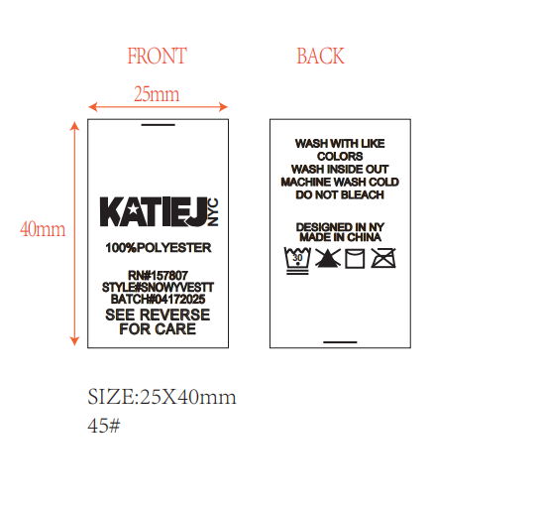

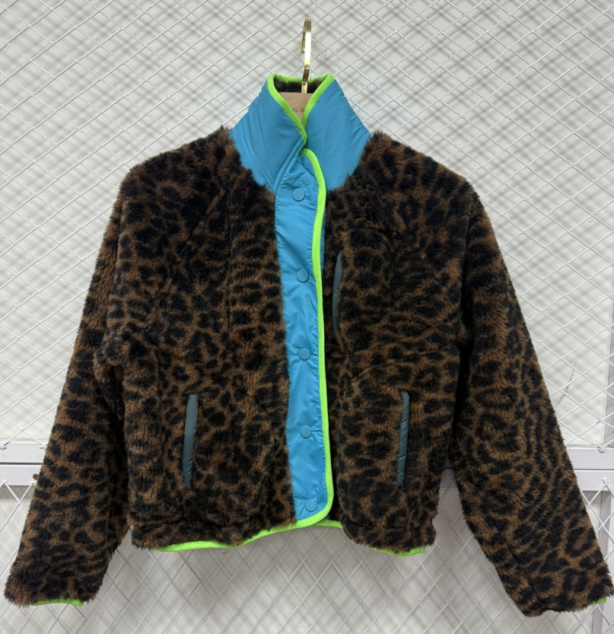

 |  |  |  |  |  | STYLE# | MILLYQURTRZIPT

 |  |  |  |  |  | BATCH# | 05062025

S | M | L | XL | TWEEN | 生产
38 | 42 | 42 | 38 | 160 | 168

PADDIEJACKETT
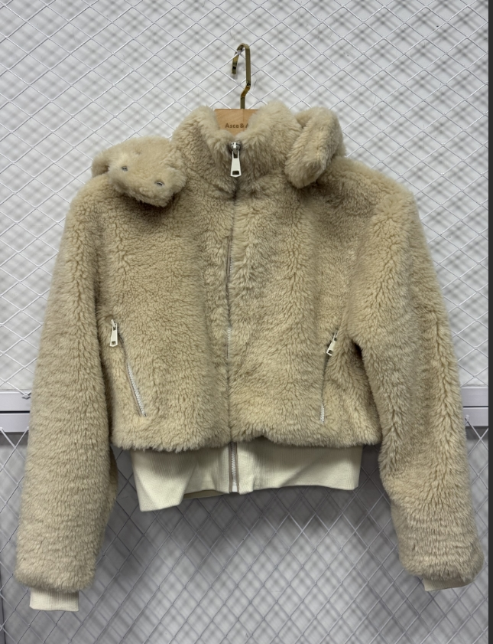

 |  |  |  |  |  | STYLE# | PADDIEJACKETT

 |  |  |  |  |  | BATCH# | 05202025

S | M | L | XL | TWEEN | 生产
98 | 117 | 121 | 106 | 442 | 464.1

